Read me
Bei den Bündner Südtälern bin ich davon ausgegangen, dass nur die im Schlüssel 8 Südtäler vorhandenen Einheiten in der Standortshinweiskarte vorhanden sind.
Für die Südtäler sind folgende Höhenstufen neu:
um/om, sm gibt es in den Südtälern nicht (cob entspricht dem sm, aber Buche ist weniger dominant) und um und om können wegen der ehemaligen Niederwaldbewirtschaftung der Buche im Gelände oft nicht unterschieden werden, deshalb wurden sie zusammengefasst
cob entspricht kollin mit Buche (KB in Grafik). Aktuell ist die Buche wegen der Bevorzugung der Kastanie nur vereinzelt vorhanden.
co entspricht dem kollin (ohne Buche), K in Grafik

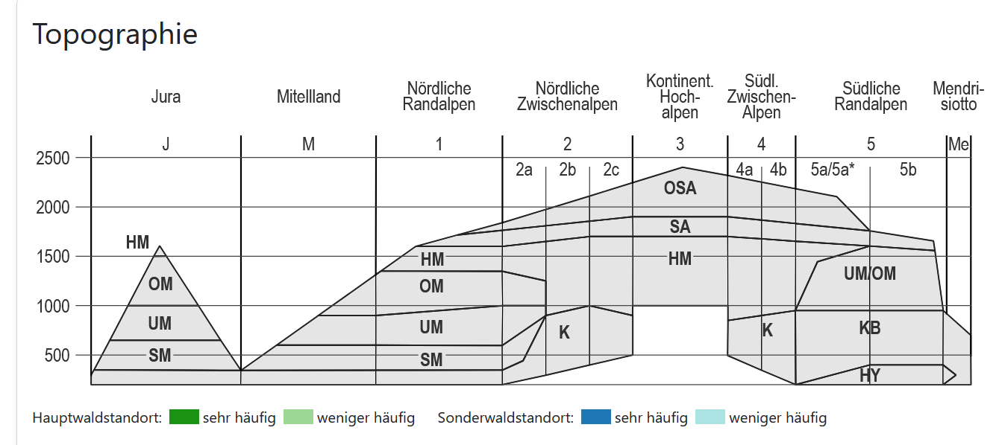

Hyperinsubrisch habe ich nicht angegeben, es gibt in den Bündner Südtälern keine Einehiten, die nur hyperinsubrisch vorkommen, es genügt deshalb, wenn ich cob angebe.

34L ist im Schlüssel 8 nur in den unteren Lagen drin, es wird bei NaiS mit 25a übersetzt. Die Lindenwädler östlich von Mesocco, die deutlich in die hochmontane Stufe reichen werden bei NaiS auch mit 25a bezeichnet, deshalb ist bei 25a auch die hochmontane Stufe angegeben.

Bei Übergängen schreibe ich falls möglich jene Hähenstufen hinein, die bei beiden Einheiten vorkommen. Falls die Einheiten nur in verschiedenen Höhenstufen vorkommen gibt es jeweils einen Übergang zwischen den Höhenstufen. Die erste Höhenstufe gilt für die erste Einheit, die Höhenstufe in Klammer für die zweite Einheit.

